상품제안서
리복 친환경 어스 2단자동+3단완전자동 리플렉티브 세트 | 상품코드: S37035

 |  |  |  |  |  |  | 02-713-8555 | www.synergygift.co.kr
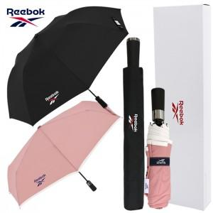

【상세/제작정보】

【인쇄/포장옵션】 | [손잡이] 실크, [원단] 실크, [우산집] 실크 / 포장지포장

【공급단가】 | 수량 | 30~ | 100~ | 500~ | 1,000~ | 3,000~
*VAT별도 | 단가 | 19,000원 | 17,280원 | 16,100원 | 15,800원 | 15,600원

【상품 URL】 | https://www.synergygift.co.kr:443/src/goods_detail.php?gdno=37035

